表紙
第34回
東海小学生バドミントン選手権大会
岐阜県予選会（個人戦）



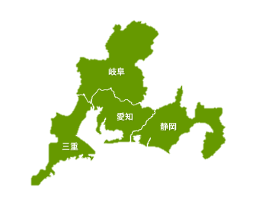



日時 | 令和４年８月２８日（日）

場所 | 池田町総合体育館

主催 | 岐阜県バドミントン協会

主管 | 岐阜県小学生バドミントン連盟

後援 | 岐阜県教育委員会

